工作表1
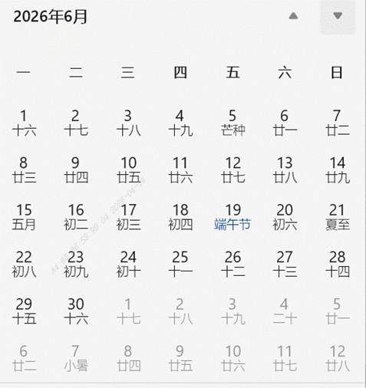
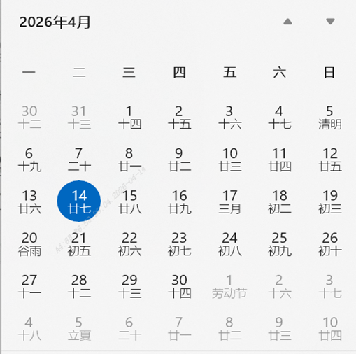
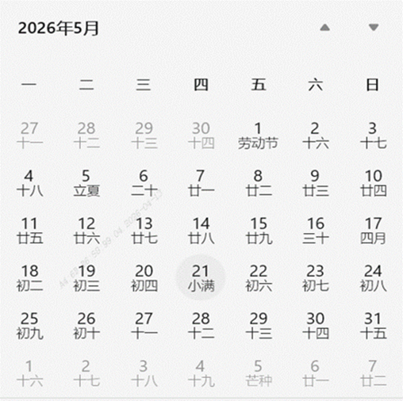
序号 | 日期范围 | 阶段 | 任务名称 | 任务状态 | 执行方 | 详细描述 | 开始日期 | 持续天数
1 | 2026年1月（全月） | 项目启动 | 秒针内部研究特征点方案 | ✅ 已完成 | 秒针产品及研发团队 | 内部研究特征点方案，技术路线摸索聚焦获取页面图像特征，未涉及具体测试 | 2026-01-01 | 31天
2 | 2026年1月（全月） | 项目启动 | 秒针技术路线摸索：获取页面图像特征demo开发 | ✅ 已完成 | 秒针产品及研发团队 | 技术路线摸索，开发获取页面图像特征的demo | 2026-01-01 | 31天
3 | 2026年2月2日（第1周） | 方案设计 | 秒针完成技术文档：HSV直方图(24维)+pHash双验证机制 | ✅ 已完成 | 秒针产品及研发团队 | 完成OTT广告内容验证方案技术文档，设计HSV直方图（24维）和pHash双验证机制，引入挑战因子防预制；同步制定媒体端对接文档 | 2026-02-02 | 7天
4 | 2026年2月11日（第2周） | 方案设计 | 召开宝洁智屏秒针三方周会，明确技术方案 | ✅ 已完成 | 秒针产品及研发团队、宝洁客户 | 召开宝洁智屏秒针三方周会，明确不强制使用OpenCV、优先系统播放器方案，目标5月落地；讨论抽样逻辑和业务层SDK改进 | 2026-02-11 | 7天
5 | 2026年3月12-16日（第2周） | 技术实现 | 秒针HSV和pHash置信度阶梯研究 | ✅ 已完成 | 秒针产品及研发团队 | 数据科学团队研究HSV和pHash置信度阶梯方法论产出；研究与媒体端测试抽帧方法一致性 | 2026-03-12 | 5天
6 | 2026年3月23-27日（第3周） | 技术实现 | 秒针完成Java端HSV和pHash计算实现，输出测试数据 | ✅ 已完成 | 秒针产品及研发团队 | 研发团队实现Java端HSV和pHash计算，输出测试数据；发现与小米抽帧差异（FFmpeg取帧逻辑不同），调整至"PTS≤目标最后一帧"逻辑 | 2026-03-23 | 5天
7 | 2026年3月26-27日（第4周） | 技术实现 | 秒针与小米交换抽帧方法（JavaCV库），验证计算一致性 | ✅ 已完成 | 秒针产品及研发团队、小米团队 | 交换抽帧方法（JavaCV库），验证HSV和pHash计算一致性；小米使用kotlin实现，双方对齐取帧步骤 | 2026-03-26 | 2天
8 | 2026年4月1-3日（第1周） | 开发落地 | 秒针设计jar包：特征计算和比对模块 | 🔄 进行中 | 秒针产品及研发团队、CMP团队 | 设计jar包用于特征计算和比对模块给到CMP环境部署：输入视频路径、时间戳、宽高，输出HSV直方图和pHash值； | 2026-04-08
9 | 2026年4月7-9日（第2周） | 开发落地 | 海信测试：HSV和pHash不匹配问题排查 | 🔄 进行中 | 秒针产品及研发团队、海信团队 | 海信测试结果HSV和pHash均不匹配，提供python代码参考；发现Java版本（8/11/17）导致phash计算差异，建议统一环境 | 2026-04-07
10 | 2026年4月10-13日（第3周） | 开发落地 | 秒针核查FFmpeg版本，提供抽帧图片&视频给小米比对 | ✅ 已完成 | 秒针产品及研发团队、小米团队 | 核查服务端FFmpeg版本（6.0-1.5.9），提供抽帧图片给小米比对；验证小米新测试数据余弦相似度和汉明距离。数据验证通过 | 2026-04-10 | 4天
11 | 2026年4月14日起（第4周） | 开发落地 | 小米测试通过，适配真实播放器 | 🔄 进行中 | 小米团队&海信团队 | 小米特征值结果测试通过，需要将实现方法在适配媒体真实播放器，产出24维HSV和pHash计算结果 | 2026-04-14
11 | 2026年4月14日起（第4周） | 开发落地 | 秒针团队特征计算Java开发、随机数下发程序开发 | 🔄 进行中 | 秒针产品及研发团队 | 秒针团队特征计算Java开发、随机数下发程序开发 | 2026-04-14
12 | 2026年4月27日起（第5周） | 开发落地 | CMP测试适配，秒针的计算和比对的jar包 | 🔄 进行中 | 秒针产品及研发团队、CMP团队 | 秒针提供计算和比对的jar包给到CMP，做对接适配，用于POC阶段与媒体测试数据验证
小米CPS | 2026年3月19-4月2日（第3-4周） | 测试联调 | 收到技术文档并评估可行性并初步验证 | ✅ 已完成 | 小米 | 根据秒针提供的技术方案与文档，初步验证双方计算结果不一致。问题1：open cv包体积较大（120mb），无法满足安装诉求；问题2:与常规监测同时上报方案，存在计算结果不匹配的情况下且影响正常监测收数。
 | 2026年4月3-13日（第1-3周） | 测试联调 | 验证源文件抽帧的方案 | ✅ 已完成 | 秒针产品及研发团队&小米 | 根据提供的视频源文件抽帧，截图方案双方验证一致。内部开发open cv包，满足内部集成诉求；
 | 2026年4月14-19日（第4周） | 测试联调 | 验证播放器抽帧的方案 | ✅ 已完成 | 秒针产品及研发团队&小米 | 在客户端完播放器上完成的视频文件抽帧，截图方案双方验证一致。
 | 2026年4月20日-4月30日 | 测试联调 | 验证不同机型设备播放器抽帧的方案 | ✅ 已完成 | 秒针产品及研发团队&小米 | 在不同的在客户端完播放器上的视频文件抽帧测试
 | 2026年5月6日-5月12日 | 开发落地 | 内部开发+联调测试完整流程 | ✅ 已完成 | 秒针产品及研发团队&小米 | 内部开发测试并与秒针进行接口联调
 | 2026年6月01日-15日（第2-3周） | 开发落地 | 小米发版上线+版本灰度期 | ⏳ 计划中 | 小米 | 小米发版上线+版本灰度期
 | 2026年6月15日-18日（第2-3周） | 测试联调 | 联调测试前期准备 | ⏳ 计划中 | 秒针&小米 | 申请测试流量、准备排期和素材、申请测试代码
 | 2026年6月22日-23日（第4周） | 测试联调 | 放量测试（全链路验证） | ⏳ 计划中 | 秒针&小米 | 放量测试（全链路验证）
 | 2026年6月24日-6月30日（第4-5周） | 联调验收 | 双方验收：秒针&小米 | ⏳ 计划中 | 秒针&小米 | 双方验收：秒针&小米
海信CPS | 2026年3月10-13日（第2周） | 技术验证 | 研究Android端抽帧方法 | ✅ 已完成 | 海信团队 | 研究Android端抽帧方法，经过筛选，初步确定使用PixelCopy方法实现
 | 2026年3月16日-4月10日 | 技术验证 | 研究24维直方图和pHash的算法 | ✅ 已完成 | 海信团队 | 基于秒针提供的伪代码和文档，海信测研究算法，看是否和秒针测匹配
 | 2026年4月13-17日（第3周） | 技术验证 | 验证单张图的算法结果，双方是否匹配 | ✅ 已完成 | 秒针产品及研发团队、海信团队 | 海信测提供单张图，秒针和海信基于单张图，验证双方算法结果是否匹配。
 | 2026年4月20-24日（第4周） | 技术验证 | Demo验证抽帧结果 | ✅ 已完成 | 秒针产品及研发团队、海信团队 | Demo应用，基于m3u8，海信测随机计算200个离散时间的24维直方图和pHash，秒针测计算数据相似度
 | 2026年4月27-31日（第5周） | 技术验证 | 海信主页验证抽帧结果 | ✅ 已完成 | 秒针产品及研发团队、海信团队 | 海信主页应用，基于m3u8，海信测随机计算200个离散时间的24维直方图和pHash，秒针测计算数据相似度
 | 2026年5月25日-26日 | 测试联调 | 验证不同机型设备播放器抽帧的方案 | 🔄 进行中 | 秒针产品及研发团队、海信团队 | 在不同的在客户端完播放器上的视频文件抽帧测试
 | 2026年5月17日-29日 | 测试联调 | 联调验证完整流程 | 🔄 进行中 | 秒针产品及研发团队、海信团队 | 联调验证完整流程，包括挑战因子服务器、数据上报服务器
 | 2026年6月1日-4日 | 测试联调 | 海信正式转测 | ⏳ 计划中 | 秒针产品及研发团队、海信团队 | 海信正式转测
 | 2026年6月5日-16日 | 测试联调 | 海信测试人员介入测试，验证完整流程 | ⏳ 计划中 | 秒针产品及研发团队、海信团队 | 海信测试人员验证
 | 2026年6月17日-30日 | 灰度上线 | 版本灰度 | ⏳ 计划中 | 秒针产品及研发团队、海信团队 | 灰度上线
 | 2026年7月1-3日 | 开发落地 | 放量测试（全链路验证） | ⏳ 计划中 | 海信 | 放量测试（全链路验证）
 | 2026-07-04 | 联调验收 | 双方验收：秒针&海信 | ⏳ 计划中 | 秒针&海信 | 双方验收：秒针&海信

